K
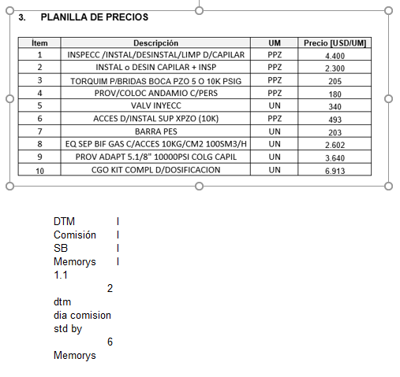
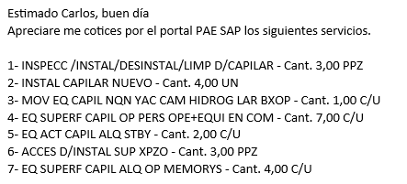
Ítem | Descripción | UM | Costo [USD/UM] | k | Precio [USD/UM] | Cantidad [UM] | Costo [USD] | Venta [USD] | Comentario
1 | Inspecc/Instal/Desintal/Lim de Cap | PPZ | 3,873 | 1.14 | 4400 | 3 | 11,618 | 13,200 | Precio de NQN
2 | Instal o Desin Capilar + Insp | PPZ | 1,936 | 1.19 | 2300 | 4 | 7,746 | 9,200 | Precio de NQN
3 | Accesorios Insta Superficie | PPZ | 557 | 0.89 | 493 | 3 | 1,671 | 1,479 | Precio de NQN
4 | Alquiler de memorys | Día | 182 | 4.13 | 750 | 4 | 726 | 3,000 | El alquiler mensual es 1089 USD
5 | Personal en Comisión, por Día en el Área de Operación | Día | 1,418 | 1.55 | 2200 | 7 | 9,923 | 15,400 | No podemos cobrar más que él ítem 2
6 | Stand By | Día | 1,300 | 1.62 | 2100 | 2 | 2,599 | 4,200 | No podemos cobrar más que él ítem 2
7 | DTM | Unidad | 18,194 | 2.43 | 44234 | 1 | 18,194 | 44,234

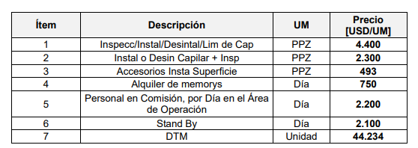
 | Precios modificables |  | Descuento en DTM | 3.0% |  |  | Costo | Venta | Venta con dto en DTM
 | Precios Cto NQN |  |  |  |  |  | 52,477 | 90,713 | 89,386
 |  |  |  |  |  |  | CP USD | 33,246 | 31,992
 |  |  |  |  |  |  | CP% | 36.7% | 35.8%

PAE NQNyCRV
NQN |  |  | CRV

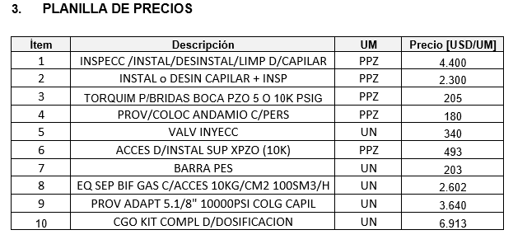
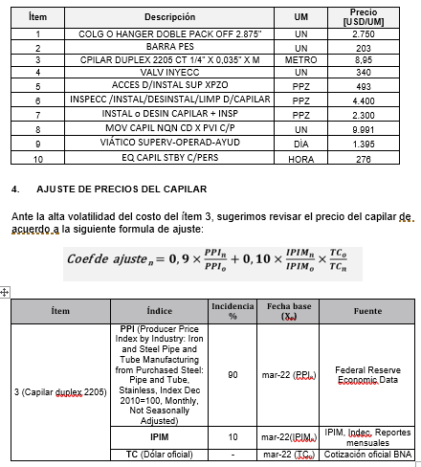

 | DTM | l
 | Comisión | l
 | SB | l
 | Memorys | l
 | 1.1
 | 2
 | dtm
 | dia comision
 | std by
 | 6
 | Memorys

MG
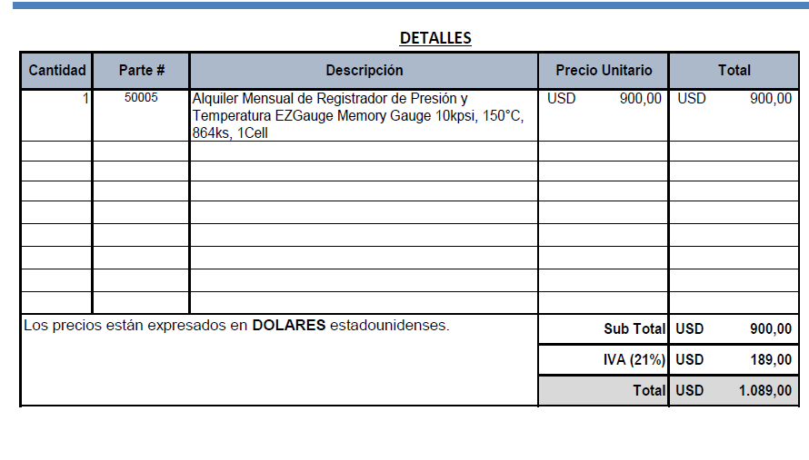
Alquiler Memory [USD/mes] | 1089
Días para alquilar | 6
Alquiler Memory [USD/día] | 181.5

Materiales DIS
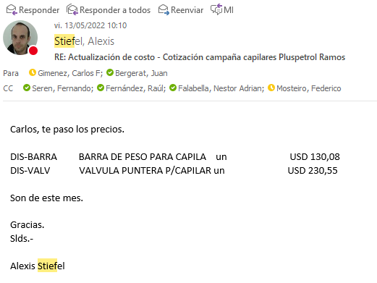
 |  |  |  |  |  | 9,601
 | Material | UM | Costo [USD/UM] | Fecha de actualización | Plazo de entrega/diponibilidad | Campaña CGC
 | Capilar duplex 2205 OD 1/4" (China) | metro | 5.48 | May-22 | aéreo 21 días. En ago 2.020 el costo del capilar era de 2,4 USD/metro aporx |  | 87%
 | Capilar duplex 2205 OD 1/4" (Webco USA) | metro | 4.59 | Jun-22 | Webco: plazo de entrega 23 semanas. Luego depende del transporte (A o M): máritimo 190 - 220 días
 | Capilar inconel (china) | metro | 45.28 | May-22 | aéreo 45 días
 | Capilar inconel (china) | metro | 25.43 | May-22 | aéreo 70 días
 | Colg rosc doble pack 2 1/16" 5Kpsi AA | UN | 3,439 | Dec-21
 | Colg rosc doble pack 2 9/16" 5Kpsi AA | UN | 3,938 | Dec-21
 | Colg rosc doble pack 3 1/8" 5Kpsi AA | UN | 4,463 | Dec-21
 | Colg rosc doble pack 4 1/16" 5Kpsi AA | UN | 5,119 | Dec-21
 | Colg rosc doble pack 2 1/16" 5Kpsi CC | UN | 4,478 | Dec-21
 | Colg rosc doble pack 2 9/16" 5Kpsi CC | UN | 4,988 | Dec-21
 | Colg rosc doble pack 3 1/8" 5Kpsi CC | UN | 5,303 | Dec-21
 | Colg rosc doble pack 4 1/16" 5Kpsi CC | UN | 5,644 | Dec-21
 | Colg brid doble packoff 4 1/16" 5Kpsi AA | UN | 5,119 | Dec-21
 | Colg brid doble packoff 4 1/16" 5Kpsi CC | UN | 5,644 | Dec-21
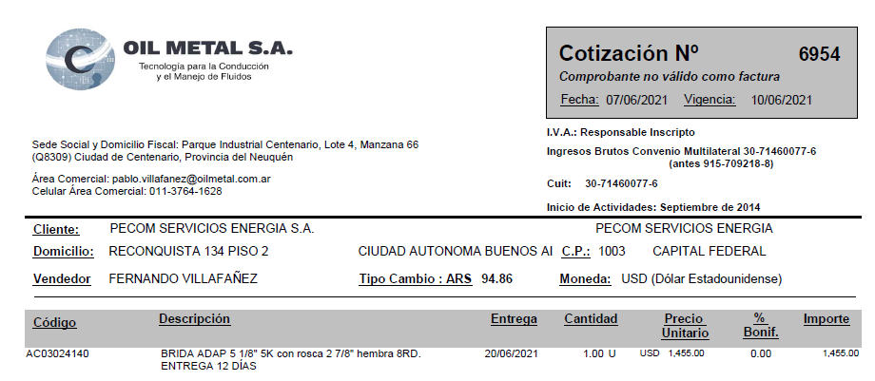
 | Colg. brid doble packoff 2 1/16" 10Kpsi | UN | 4,300 | Dec-21
 | Colg. brid doble packoff 2 9/16" 10Kpsi | UN | 4,909 | Dec-21
 | Colg. brid doble packoff 4 1/16" 10Kpsi | UN | 5,549 | Dec-21
 | Colg. brid doble packoff 5 1/8" 10Kpsi | UN | 6,379 | Dec-21
 | Hanger 2 7/8 doble pack off roscado | UN | 1,750 | Dec-21
 | Buje 2 7/8 a 2 1/16 rosca | UN | 225 | Dec-21
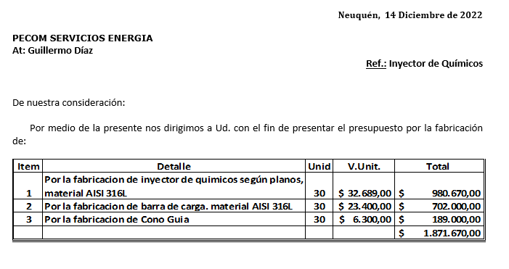
 | Buje 2 7/8 a 4 1/16 brida | UN | 326 | Dec-21
 | Colg. brid doble packoff 4 1/16" 10Kpsi brida | UN | 5,285 | Dec-21
 | Buje 3 1/2 27/8 (OCt21) | UN | 620 | Dec-21 |  | 1
 | Memory Gauges | UN | 1,089 | Dec-21
 | Barra de Peso | UN | 117 | May-22 |  | 1
 | Válvula Puntera | UN | 231 | Jun-22 |  | 1
 | Brida Adaptadora 5 1/8 5K con rosca 2 7/8 hembra 8RD | UN | 1,455 | Jul-22
Colgador o Hanger Pack off 2.875” conexión inferior roscada 5000 psi. | Colgador o Hanger Pack off 2.875” conexión inferior roscada 5000 psi. | UN | 1,500 | ¿¿¿??? | Dato de A_C planilla vieja | 1
 | Kit reparación colgador | UN | 226 | Jun-21
 | Centralizadores 25 mm | UN | 236.0737419 | Jun-21 |  | 0.5
 | Inyector de químicos según planos AISI316L | UN | 164.4245142 | Jun-21 |  | 1
 | Barra de peso articulada | UN | 204.16542103 | Jun-21 |  | 0.5
 | Accesorios instalación superficie | UN | 557 | Jun-21 |  | 1
 | Guia Capilar | 1
 | Valvula aguja 1/2 NPT MH ABAC | 1
 | Valvula aguja 1/4 NPT MH ABAC | 2
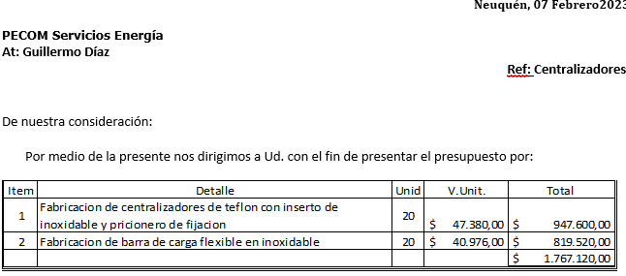
 | Conector recto 1/4 NPT-OD AISI 316 | 2
 | Skid de Dosificación | 1 | 6,192 |  |  | 1 | 0.64495675576
 | CT 1000 litros, estructura reforzada formingplast | 1 | 265 | 11-7-22 (Norpatagónica-IBC reacondicionado: 265 USD)
 | Bandeja de 1.000 ltrs | 1 | 662
 | Estructura soporte | 1 | 662 | 28-6-22. Contreras: estructura + bandeja: 172mil
 | Bomba DSVC DEN/S 10 o 15 | 1 | 1,870
 | Buje reducción PVC 2" M a 17"" H | 1 |  | aprox. + 1.000
 | Niple de 1/2" PVC | 1
 | Codo MH 1/2" PVC | 1
 | UD 1/2" PVC | 1
 | Válvula esférica 1/2" Bronce | 1
 | Filtro Y 1/2" Bronce | 1
 | Visor calibrado CT1000lts | 1
 | Buje acero inox. 17"" M a 3/8" H | 2
 | Caño acero inox. 3/8" [metro] | 2
 | Valvula reguladora 67 FR | 1
 | Equipo separador bifásico con accesorios 10Kg/cm2 100SM3/H | 1 | 1,734 | Rodolfo Soto. Aprox. may-21

 | Equipo DIS | UN | 500,000 | Mar-21
 | Equipo Bombeador 2000 psi | UN | 255,000 | Mar-21
 | Equipo Bombeador 8000 psi | UN | 374,843 | Mar-21
 | Equipo de medicion de parmetros de inyección | UN | 5,253 | Mar-21
 | Equipamiento camion de batch y reposición | UN | 21,640 | Mar-21
 | Equipamiento camion de batch y reposición con hidrogua | UN | 68,640 | Mar-21
 | Caja playa (2,60 x 5,40 mt) | UN | 7,849 | Mar-21
 | Bomba Jacto JP150 450 lbs / 100 l/min | UN | 2,473 | Mar-21
 | Sistema Hidraulico (Toma de fuerza, motor, comando y bomba hidr., conexiones) | UN | 4,301 | Mar-21
 | Accesorios (Slinga, matafuego, Carretel, mangueras, etc) | UN | 5,376 | Mar-21
 | Hidrogrua de 12 TN | UN | 47,000 | Mar-21
 | Caudalimetro a turbina 20 a 200 lpm | UN | 1,640 | Mar-21
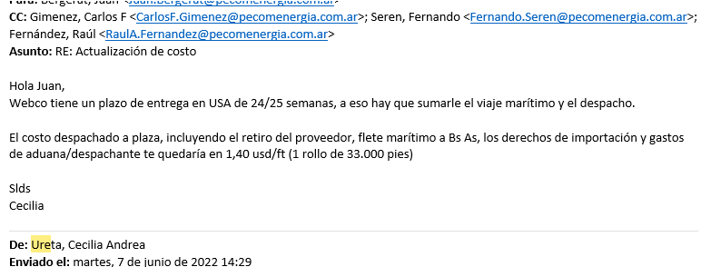
 | Bomba a piston Calipso 1700 lbs / 110 l/min | UN | 4,250 | Mar-21

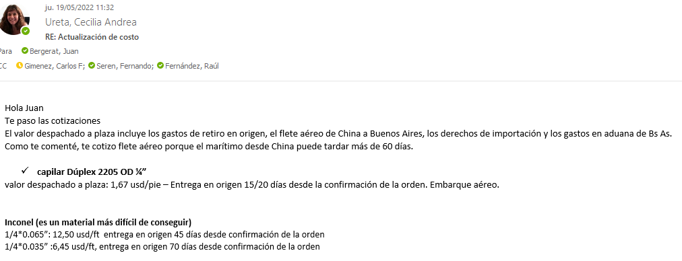

 |  |  |  |  | 0.9
 |  |  |  |  | 1.053
 |  |  |  |  | 0.9
 |  |  |  |  | 1.953
 |  |  |  |  | 5.859
 |  |  |  |  | 9.14004

